Sheet1
[제작] 더메이드 카드포켓 슬림핏 케이스_육식동물 헝그리
STI : 02 6673 4900 , Fax : 02 6406 6543
배송주소:
제품명 | [제작] 더메이드 카드포켓 슬림핏 케이스_육식동물 헝그리
이미지 | 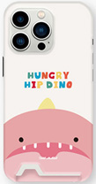 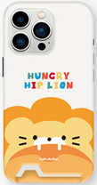 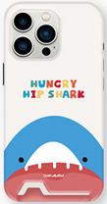 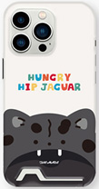 |  |  |  | 이미지
기종/디자인 | 힙다이노 | 힙라이언 | 힙샤크 | 힙재규어 | 기종/디자인 | 힙다이노 | 힙라이언 | 힙샤크 | 힙재규어
아이폰7/8 |  |  |  |  | 갤럭시S22 (S901)
아이폰X/XS |  |  |  |  | 갤럭시S22플러스 (S906)
아이폰XR |  |  |  |  | 갤럭시S22울트라 (S908)
아이폰11 |  |  |  |  | 갤럭시S23 (S911)
아이폰11 PRO |  |  |  |  | 갤럭시S23플러스 (S916)
아이폰11 PRO MAX |  |  |  |  | 갤럭시S23울트라 (S918)
아이폰12 mini |  |  |  |  | 갤럭시S24 (S921)
아이폰12/PRO |  |  |  |  | 갤럭시S24플러스 (S926)
아이폰12 PRO MAX |  |  |  |  | 갤럭시S24울트라 (S928)
아이폰13 mini |  |  |  |  | 갤럭시노트20 (N981)
아이폰13 |  |  |  |  | 갤럭시노트20울트라 (N986)
아이폰13 PRO |  |  |  |  | 갤럭시A13 (A136)
아이폰13 PRO MAX |  |  |  |  | 갤럭시A23 (A235)
아이폰14 |  |  |  |  | 갤럭시A33 (A336)
아이폰14 PLUS |  |  |  |  | 갤럭시A53 (A536)
아이폰14 PRO |  |  |  |  | 갤럭시A24 (A245)
아이폰14 PRO MAX
아이폰15
아이폰15 PLUS
아이폰15 PRO
아이폰15 PRO MAX
갤럭시S21 (G991)
갤럭시S21플러스 (G996)
갤럭시S21울트라 (G998)

